Riesgos
 |  | FORMATO |  |  |  |  |  |  |  |  |  |  |  |  |  | 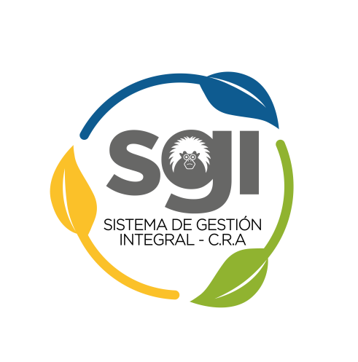
 |  | MAPA DE RIESGOS CONSOLIDADO

 |  | Código: AG-FT-11 |  |  | Versión: 3 |  |  |  |  | Fecha: 18/02/2021

 | IDENTIFICACIÓN DE RIESGOS |  |  |  |  | ANALISIS DE RIESGO |  |  | EVALUACIÓN DEL RIESGO |  |  |  |  | ACCIONES CORRECTIVAS | ARTICULACIÓN CON EL SISTEMA DE GESTIÓN Y OTROS |  |  | SEGUIMIENTO OCI
PROCESO | IR - Riesgo | IR - Tipo | IR - Fuente | IR - Causas | IR - Consecuencias Potenciales | AR - Impacto | AR -Probabilidad | AR - Riesgo Inherente (ZIR) | ER - Controles Para el Riesgo | ER - Evaluación de controles | ER - Impacto | ER - Probabilidad | ER - Riesgo Residual (ZFR) | Acciones en Caso de Materialización | Indicador Relacionado | Documentos Relacionados | RESPONSABLE

